상품제안서
조아패드메모잇_가든파티 (주문제작형) | 상품코드: S05354

 |  |  |  |  |  |  | 02-713-8555 | www.synergygift.co.kr
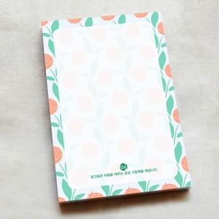

【상세/제작정보】 | 은은한 바탕에 예쁜패턴으로 싱그러움이 물씬풍기는 가든파티

【인쇄/포장옵션】 | 내지1도인쇄 / OPP(비닐)

【공급단가】 | 수량 | 200~ | 500~ | 1,000~ | 3,000~ | 5,000~
*VAT별도 | 50매 | 1,230원 | 920원 | 760원 | 600원 | 530원
 | 100매 | 1,750원 | 1,410원 | 1,170원 | 1,020원 | 960원
 | 200매 | 2,530원 | 2,210원 | 1,930원 | 1,650원 | 1,510원

【상품 URL】 | https://www.synergygift.co.kr:443/src/goods_detail.php?gdno=5580

